Datos personales
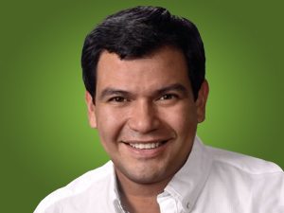

Nombres: | César Ernesto
Apellidos: | Litardo Caicedo
Facebook: | https://www.facebook.com/CesarLitardoEc
Twitter: | @cesarlitardo
Descripción: | Asambleísta por la Provincia de Los Ríos

